Theory
Q.No. | Question | OptionA | OptionB | OptionC | OptionD | Answer | NOS | Marks
1 | The image shown is of यह चित्र निम्नलिखित में से कौन-सा विकल्प दर्शाता है? | Pressure Prongs प्रेशर प्रॉन्ग्स | Flush Prongs फ्लश प्रॉन्ग्स | Shared Prongs शेयर्ड प्रॉन्ग्स | Bezel Prongs बेज़ल प्रॉन्ग्स | C | G&J/N3101:Set diamond and gemstones in precious metal jewellery piece | 2
2 | 1 gram is equal to how many carats 1 ग्राम में कितने कैरट होते हैं | 5 carats 5 कैरट | 6 carats 6 कैरट | 7 carats 7 कैरट | 8 carats 8 कैरट | A | G&J/N3101:Set diamond and gemstones in precious metal jewellery piece | 1
3 | Which is a softer stone ? सॉफ्टर स्टोन क्या होता है? | Emerald एमरल्ड | Diamond डायमंड | Both A & B A और B दोनों | None of the A or B न तो A और न ही B | A | G&J/N3101:Set diamond and gemstones in precious metal jewellery piece | 1
4 | Which of the following company policy should be referred to in order to understand how to protect the jewellery designs of your company? आपकी कंपनी के आभूषण डिजाइनों की रक्षा कैसे करें, यह समझने के लिए निम्नलिखित में से किस कंपनी की नीति को संदर्भित किया जाना चाहिए? | HR(Human Resource) policy एचआर (मानव संसाधन) नीति | Attendance policy उपस्थिति नीति | Security policy सुरक्षा नीति | Health policy स्वास्थ्य नीति | C | G&J/N9901:Respect and maintain IPR | 2
5 | What is the full form of IPR? आई पी आर का फुल फॉर्म क्या है? | Intelligence Property Rights खुफिया संपत्ति अधिकार (इंटेलिजेंस प्रॉपर्टी राइट्स) | Intellectual Property Rights बौद्धिक संपदा अधिकार (इंटेलेक्चुअल प्रॉपर्टी राइट्स) | Intellectual Personality Rating बौद्धिक व्यक्तित्व रेटिंग (इंटेलेक्चुअल पर्सनालिटी रेटिंग) | None of the mentioned options उल्लिखित विकल्पों में से कोई नहीं | B | G&J/N9901:Respect and maintain IPR | 2
6 | What should be done if you notice fire in the workplace काम करते समय कार्यस्थल में आग लगने पर आपको क्या करना चाहिए? | Evacuate the area immediately क्षेत्र को तुरंत खाली करें | Wait for the emergency alarm आपातकालीन अलार्म के लिए इंतजार करें | Get all your the belongings before leaving the area क्षेत्र छोड़ने से पहले अपने सभी सामान प्राप्त करें | Order your supervisor to ring the emergency alarm आपातकालीन अलार्म बजाने के लिए अपने पर्यवेक्षक को आदेश दें | A | G&J/N9905:Maintain occupational health and safety | 1
7 | Which of the following Personal Protective Equipment (PPE) should you wear in order to avoid inhaling harmful fumes while handling hazardous materials? खतरनाक सामग्री का इस्तेमाल करते समय हानिकारक धूएं से बचने के लिए आपको निम्नलिखित में से कौन-सा व्यक्तिगत सुरक्षा उपकरण (पीपीइ) (PPE) पहनना चाहिए? | 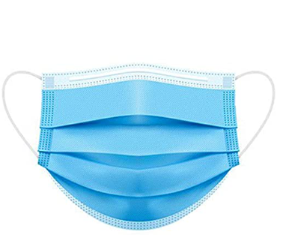 Mask मास्क | 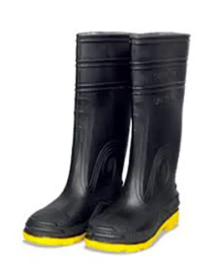 Boots मजबूत जूते (बूट्स) | 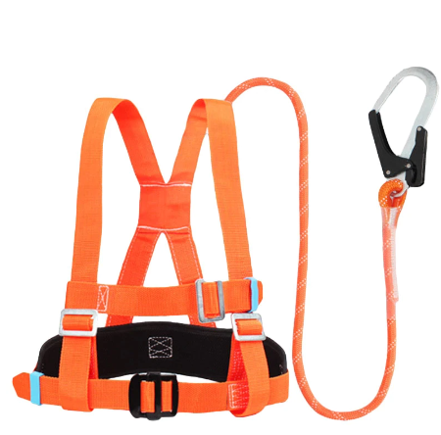 Safety harness सेफ्टी हार्नेस | Fire apron फायर एप्रन | A | G&J/N9905:Maintain occupational health and safety | 1
8 | What is the primary responsibility of a Metal Setter in the gems and jewelry industry? रत्न और आभूषण उद्योग में मेटल सेटर की प्राथमिक जिम्मेदारी क्या है? | Designing intricate jewelry pieces जटिल आभूषणों के टुकड़े डिज़ाइन करना | Polishing gemstones रत्नों को चमकाना | Setting gemstones into metal settings रत्नों को धातु सेटिंग्स में सेट करना | Creating molds for jewelry production आभूषण उत्पादन के लिए सांचे बनाना | C | DGT/VSQ/N0101.Employability Skills | 4
9 | Which of the following skills is essential for a Metal Setter to ensure accurate gemstone placement? सटीक रत्न प्लेसमेंट सुनिश्चित करने के लिए मेटल सेटर के लिए निम्नलिखित में से कौन सा कौशल आवश्यक है? | Sales and marketing बिक्री और विपणन | Gemstone mining रत्न खनन | Attention to detail विस्तार पर ध्यान | Customer service ग्राहक सेवा | C | DGT/VSQ/N0101.Employability Skills | 4
10 | In the context of metal setting, what does the term "prong" refer to? धातु सेटिंग के संदर्भ में, "प्रोंग" शब्द का क्या अर्थ है? | A type of gemstone cut एक प्रकार का रत्न तराशा हुआ | A type of metal alloy एक प्रकार की धातु मिश्रधातु | A metal wire used to hold a gemstone in place एक धातु का तार जिसका उपयोग रत्न को उसके स्थान पर रखने के लिए किया जाता है | A polishing technique एक चमकाने की तकनीक | C | DGT/VSQ/N0101.Employability Skills | 4

